商品房
小区 | 2024-08-01 08:00:43 |  |  |  | 2024-07-01 08:00:43 |  |  |  | 2024-06-01 08:00:43 |  |  |  | 2024-05-01 08:00:43 |  |  |  | 2024-04-01 08:00:43 |  |  |  | 2024-03-01 08:00:43 |  |  |  | 2024-02-01 08:00:43 |  |  |  | 2024-01-01 08:00:43 |  |  |  | 2023-12-01 08:00:43 |  |  |  | 2023-11-01 08:00:43 |  |  |  | 2023-10-01 08:00:43 |  |  |  | 2023-09-01 08:00:43
 | 平米租金(元/㎡·月) | 套均租金(元/套·月) | 评估价(元/㎡) | 租售比 | 平米租金(元/㎡·月) | 套均租金(元/套·月) | 评估价(元/㎡) | 租售比 | 平米租金(元/㎡·月) | 套均租金(元/套·月) | 评估价(元/㎡) | 租售比 | 平米租金(元/㎡·月) | 套均租金(元/套·月) | 评估价(元/㎡) | 租售比 | 平米租金(元/㎡·月) | 套均租金(元/套·月) | 评估价(元/㎡) | 租售比 | 平米租金(元/㎡·月) | 套均租金(元/套·月) | 评估价(元/㎡) | 租售比 | 平米租金(元/㎡·月) | 套均租金(元/套·月) | 评估价(元/㎡) | 租售比 | 平米租金(元/㎡·月) | 套均租金(元/套·月) | 评估价(元/㎡) | 租售比 | 平米租金(元/㎡·月) | 套均租金(元/套·月) | 评估价(元/㎡) | 租售比 | 平米租金(元/㎡·月) | 套均租金(元/套·月) | 评估价(元/㎡) | 租售比 | 平米租金(元/㎡·月) | 套均租金(元/套·月) | 评估价(元/㎡) | 租售比 | 平米租金(元/㎡·月) | 套均租金(元/套·月) | 评估价(元/㎡) | 租售比
新安里小区 | 47.86 | 3400 | 29361 | 1:613 | 46.56 | 3405 | 29546 | 1:635 | 43.61 | 3327 | 29756 | 1:682 | 42.94 | 3227 | 30687 | 1:715 | 45.74 | 3208 | 30699 | 1:671 | 45.52 | 3260 | 31058 | 1:682 | 43.66 | 3358 | 31330 | 1:718 | 46.76 | 3294 | 31244 | 1:668 | 48.25 | 3229 | 31457 | 1:652 | 47.88 | 3309 | 31721 | 1:663 | 46.17 | 3482 | 31984 | 1:693 | 44.73 | 3515 | 31692 | 1:709
新居里小区 | 38.7 | 4318 | 29746 | 1:769 | 36.83 | 4138 | 30138 | 1:818 | 39.26 | 3840 | 30130 | 1:768 | 39.39 | 3721 | 30576 | 1:776 | 40.15 | 3507 | 30282 | 1:754 | 38.77 | 3411 | 30547 | 1:788 | 39.55 | 3242 | 30825 | 1:779 | 46.07 | 2785 | 31038 | 1:674 | 49.87 | 2765 | 31102 | 1:624 | 48.43 | 2915 | 31331 | 1:647 | 42.99 | 3013 | 30928 | 1:719 | 41.18 | 2917 | 31092 | 1:755
首创·美澜湾D区 | 45.36 | 5400 | 39479 | 1:870 | 45.36 | 5400 | 39680 | 1:875 | -- | -- | 41069 | -- | -- | -- | 41290 | -- | -- | -- | 40933 | -- | -- | -- | 41233 | -- | -- | -- | 41259 | -- | -- | -- | 40587 | -- | -- | -- | 40888 | -- | -- | -- | 40711 | -- | -- | -- | 41511 | -- | -- | 41904 | --
首创·美澜湾E区 | 45.83 | 5500 | 40341 | 1:880 | 46.58 | 4850 | 40579 | 1:871 | 48.87 | 4233 | 40853 | 1:836 | 49.08 | 4189 | 40834 | 1:832 | 48.68 | 4211 | 40670 | 1:835 | 46.73 | 4200 | 40939 | 1:876 | 40.88 | 3700 | 41333 | 1:1011 | 57.11 | 3500 | 41293 | 1:723 | 56.56 | 3450 | 40719 | 1:720 | 39.78 | 3600 | 41398 | 1:1041 | -- | -- | 41464 | -- | -- | 42101 | --
首创远洋禧瑞天著(西区) | 88.32 | 1657 | -- | -- | 88.32 | 1657 | -- | -- | 88.32 | 1657 | -- | -- | 88.32 | 1657 | -- | -- | 88.32 | 1657 | -- | -- | 88.32 | 1657 | -- | -- | 88.32 | 1657 | -- | -- | 88.32 | 1657 | -- | -- | 88.32 | 1657 | -- | -- | 88.32 | 1657 | -- | -- | 88.32 | 1657 | -- | 88.32 | 1657 | -- | --
首创·美澜湾C区 | -- | -- | 40542 | -- | -- | -- | 40488 | -- | 42.37 | 5000 | 41316 | 1:975 | 43.22 | 5100 | 41575 | 1:962 | 43.22 | 5100 | 41993 | 1:972 | -- | -- | 42550 | -- | -- | -- | 43882 | -- | -- | -- | 43491 | -- | 48.38 | 4300 | 43963 | 1:909 | 48.38 | 4300 | 42706 | 1:883 | -- | -- | 42368 | 45.45 | 4200 | 42822 | 1:942
首创美澜湾F区 | 44.36 | 5300 | 37582 | 1:847 | 57.38 | 3500 | 37721 | 1:657 | 55.77 | 3749 | 37947 | 1:680 | 55.55 | 3767 | 39187 | 1:705 | 50.77 | 4020 | 39674 | 1:781 | 57.63 | 3400 | -- | -- | 57.51 | 3425 | 40302 | 1:701 | 56.9 | 3400 | -- | -- | 57.15 | 3403 | -- | -- | 53.73 | 3602 | -- | -- | 51.92 | 3807 | -- | 50.19 | 4035 | -- | --
首创·悦空间 | -- | -- | -- | -- | -- | -- | -- | -- | -- | -- | -- | -- | -- | -- | -- | -- | -- | -- | -- | -- | 53.13 | 2500 | -- | -- | 53.13 | 2500 | -- | -- | 52.32 | 2462 | -- | -- | 51.5 | 2423 | -- | -- | 51.5 | 2423 | -- | -- | 58.93 | 3000 | -- | 58.93 | 3000 | -- | --
首创悦都汇 | 44.92 | 2562 | -- | -- | 43.1 | 2585 | -- | -- | 40.01 | 2730 | -- | -- | 39.3 | 2792 | -- | -- | 38.26 | 2811 | -- | -- | 38.76 | 2793 | -- | -- | 38.81 | 2804 | -- | -- | 38.38 | 2811 | -- | -- | 38.49 | 2856 | -- | -- | 38.06 | 2935 | -- | -- | 38.34 | 2954 | -- | 39.63 | 2976 | -- | --
首创美澜湾(E区) | 45.29 | 4125 | -- | -- | 45.29 | 4125 | -- | -- | 45.29 | 4125 | -- | -- | 45.29 | 4125 | -- | -- | 45.29 | 4125 | -- | -- | 45.29 | 4125 | -- | -- | 45.29 | 4125 | -- | -- | 45.29 | 4125 | -- | -- | 45.29 | 4125 | -- | -- | 45.29 | 4125 | -- | -- | 45.29 | 4125 | -- | 45.29 | 4125 | -- | --
团河苑小区 | 45.79 | 3462 | 30494 | 1:666 | 44.94 | 3493 | 30578 | 1:680 | 47.28 | 3247 | 31294 | 1:662 | 50.99 | 3185 | 31858 | 1:625 | 52.52 | 2997 | 32502 | 1:619 | 50.67 | 3015 | 31595 | 1:624 | 48.44 | 3173 | 32607 | 1:673 | 54.03 | 3206 | 32206 | 1:596 | 56.46 | 3129 | 32957 | 1:584 | 56.81 | 3104 | 33229 | 1:585 | 54.64 | 3069 | 33423 | 1:612 | 52.44 | 3069 | 33825 | 1:645
盛嘉华苑 | 50.85 | 3964 | 33313 | 1:655 | 51.2 | 3945 | 33180 | 1:648 | 51.67 | 3743 | 33803 | 1:654 | 51.69 | 3727 | 34294 | 1:664 | 51.65 | 3668 | 34384 | 1:666 | 51 | 3632 | 34370 | 1:674 | 50.27 | 3640 | 34693 | 1:690 | 50.94 | 3666 | 34497 | 1:677 | 49.91 | 3805 | 34772 | 1:697 | 51.18 | 3740 | 35391 | 1:691 | 53.11 | 3650 | 36061 | 1:679 | 53.61 | 3660 | 36441 | 1:680
双河南里尚城南区 | 53.19 | 3548 | 35860 | 1:674 | 54.69 | 3475 | 37829 | 1:692 | 57.43 | 3708 | 36609 | 1:637 | 54.23 | 3834 | 36740 | 1:678 | 54.95 | 3868 | 39403 | 1:717 | 55.59 | 3847 | 39860 | 1:717 | 58.37 | 3741 | 37508 | 1:643 | 58.64 | 3742 | 37846 | 1:645 | 56 | 3827 | 37536 | 1:670 | 54.42 | 3873 | 38197 | 1:702 | 55.4 | 3927 | 37875 | 1:684 | 56.14 | 3998 | 37721 | 1:672
双河北里尚城 | 48.07 | 4006 | 35620 | 1:741 | 50.66 | 3558 | 35734 | 1:705 | 47.12 | 3750 | 34324 | 1:728 | 47.74 | 3711 | 35613 | 1:746 | 47.04 | 3712 | 36183 | 1:769 | 44.54 | 3738 | 36934 | 1:829 | 43.82 | 3722 | 34990 | 1:798 | 44.52 | 3748 | 35040 | 1:787 | 45.33 | 3796 | 38069 | 1:840 | 46.08 | 3874 | 37199 | 1:807 | 47.27 | 3847 | 38590 | 1:816 | 48.75 | 3781 | 37797 | 1:775
双河南里小区 | 41.08 | 3325 | 28398 | 1:691 | 46.04 | 3397 | 28579 | 1:621 | 44.82 | 3361 | 29247 | 1:653 | 43.97 | 3349 | 29779 | 1:677 | 43.39 | 3380 | 30281 | 1:698 | 44.01 | 3352 | 30818 | 1:700 | 46.42 | 3243 | 31410 | 1:677 | 43.89 | 3341 | 31521 | 1:718 | 43.79 | 3316 | 31968 | 1:730 | 43.64 | 3363 | 31933 | 1:732 | 43.77 | 3465 | 32398 | 1:740 | 44.7 | 3389 | 32422 | 1:725

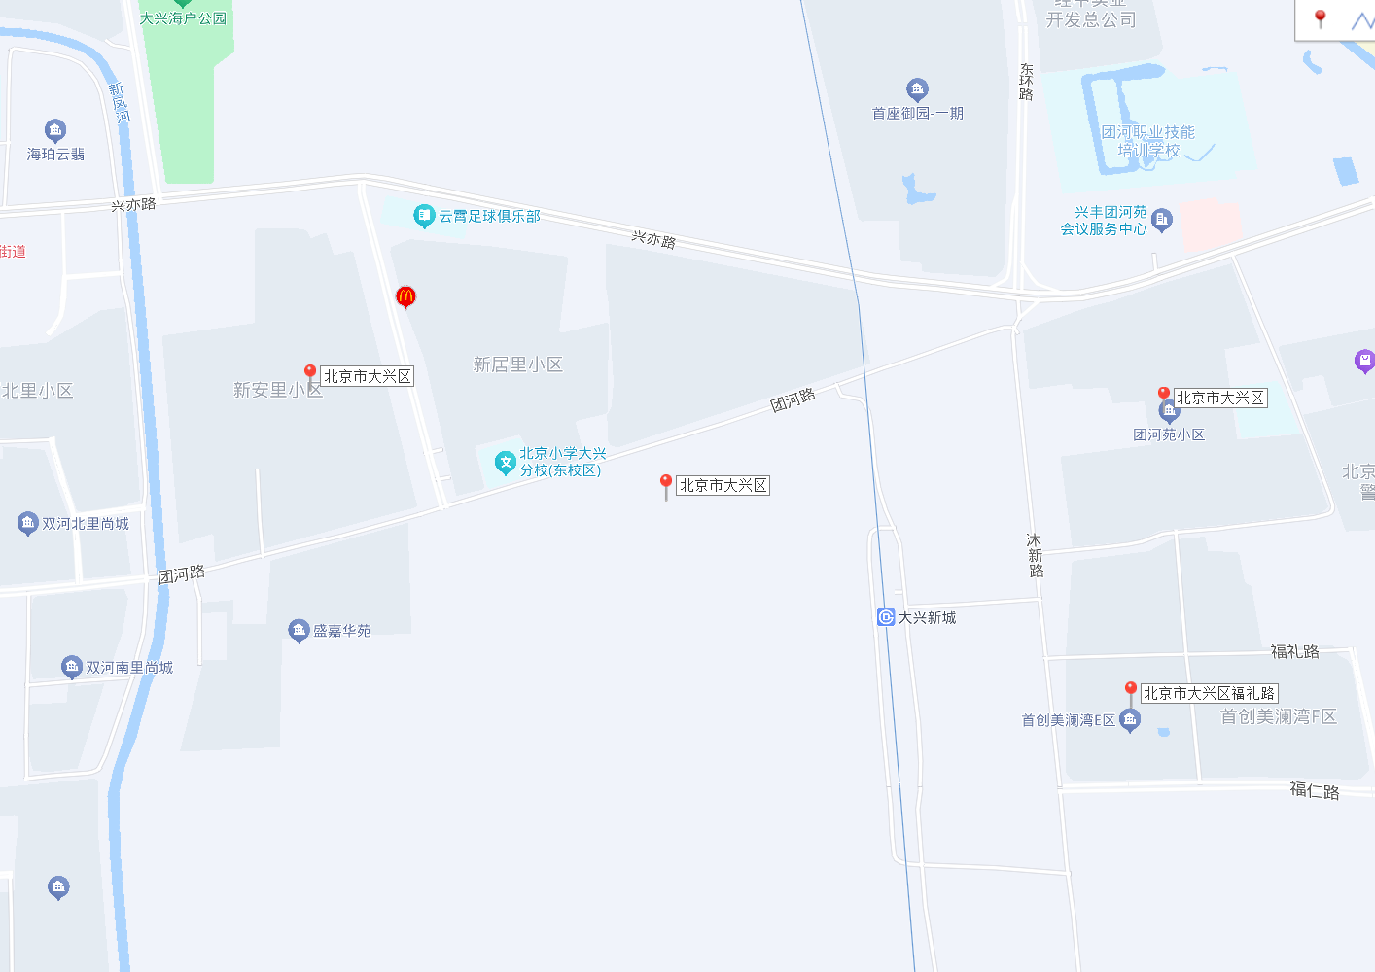

公租房
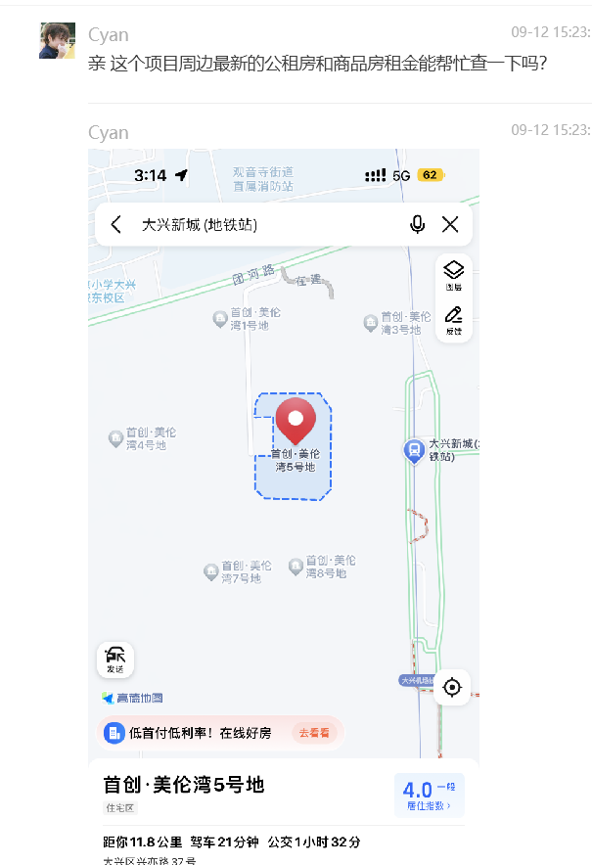
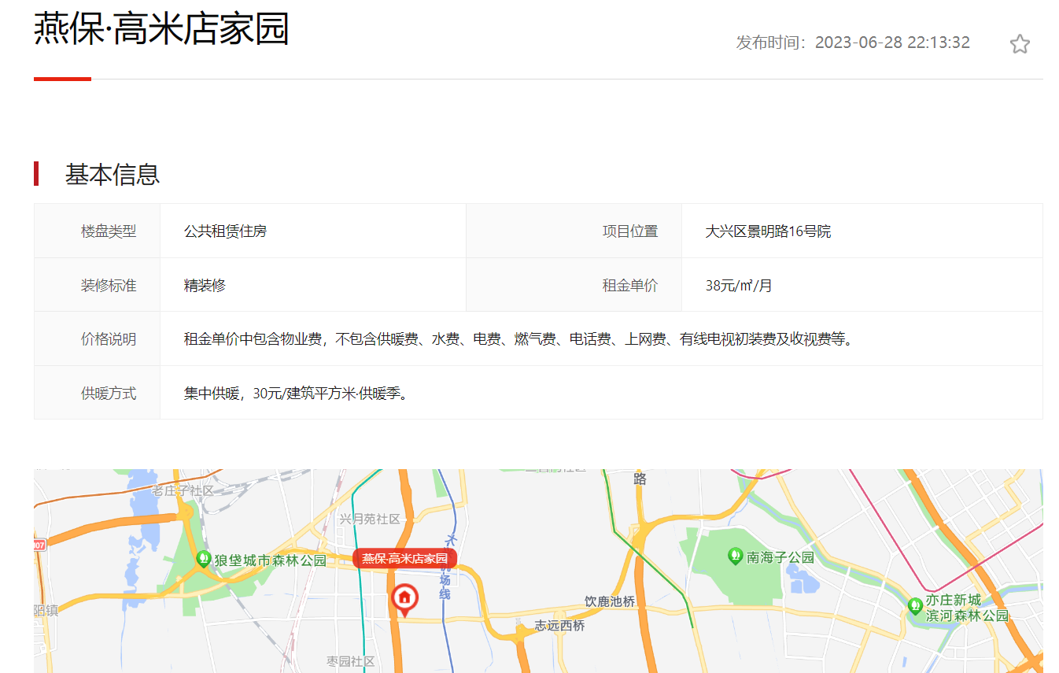
https://www.163.com/dy/article/J054BGVC05527T1J.html
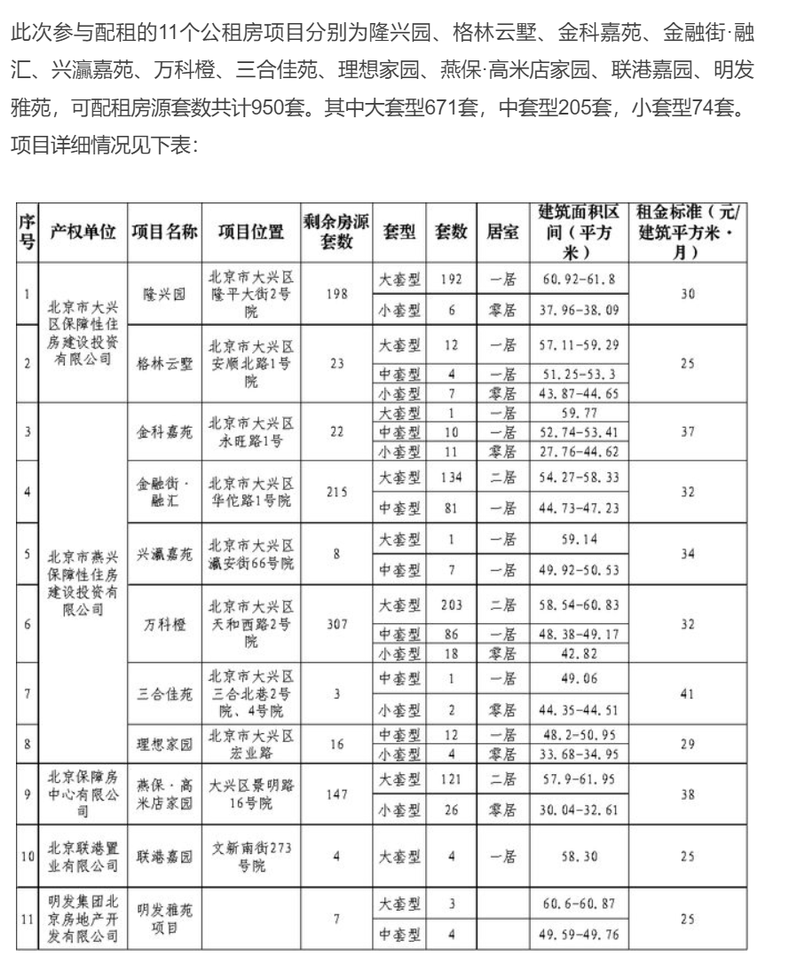
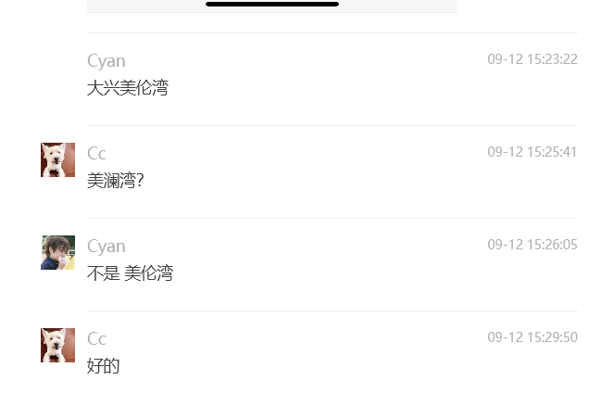

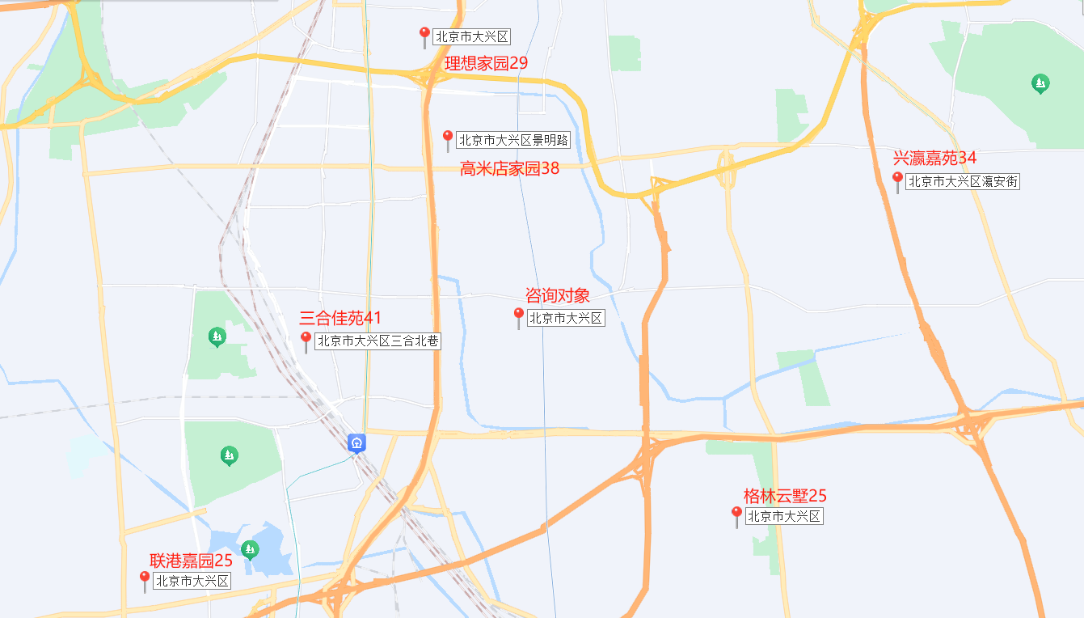

 | 首创美伦湾 | 租金单价（元/平方米/月）
 | 燕保高米店家园 | 38
 | 三合佳苑 | 41
 | 金科嘉苑 | 37
 | 公租房 | 37
 | 公租房 | 35-40

 | 商品房 | 47

